Sheet1
病理科实验台参数及预算
名称 | 数量 | 单位 | 预算价 | 预算目录 | 需求 | 规格大小 | 金额 | 图型
实验台 | 2 | 个 | 1650 | A05019900-其他家具 | 材料：台面采用实验室专用的实心理化板，光滑不伤手，表面耐磨耐腐；加厚冷轧钢板柜体，采用加厚冷轧钢板，表面光滑耐用、坚固耐用、韧性好、承重强；环保材质，静电粉末喷塑，不掉漆不褪色，表面光滑靓丽，耐刮防腐蚀，久用如新不变色；一字形拉手，304不锈钢门铰。 | 1.6*0.8*0.8 | 3300 | 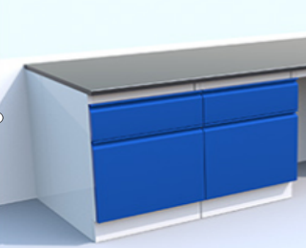
实验台 | 1 | 个 | 3200 | A05019900-其他家具 | 材料：台面采用实验室专用的实心理化板，光滑不伤手，表面耐磨耐腐；加厚冷轧钢板柜体，采用加厚冷轧钢板，表面光滑耐用、坚固耐用、韧性好、承重强；环保材质，静电粉末喷塑，不掉漆不褪色，光滑靓丽，耐刮防腐蚀，久用如新不变色；一字形拉手，304不锈钢门铰。桌面右角装配40*30*30cm洗手池，四周安装1.3*0.9*0.9米加厚合金封闭式玻璃罩，顶装配一级效能，90cm长，功率300W左右，频率220V-50Hz升级版语音控制，自清洁立柜式抽油烟机。 | 1.3*0.9*0.9 | 3200
实验台 | 2 | 个 | 1600 | A05019900-其他家具 | 材料：台面采用实验室专用的实心理化板，光滑不伤手，表面耐磨耐腐；加厚冷轧钢板柜体，采用加厚冷轧钢板，表面光滑耐用、坚固耐用、韧性好、承重强；环保材质，静电粉末喷塑，不掉漆不褪色，表面光滑靓丽，耐刮防腐蚀，久用如新不变色；一字形拉手，304不锈钢门铰。 | 1.55*0.8*0.8 | 3200
合计 |  |  |  |  |  |  | 9700
具体要求，款式，颜色需与负责人现场对接确定

